Titel

Statistischer Bericht
Alkoholsteuerstatistik
2025
EVAS-Nummer
79941
Ergänzung zur Datenbank
GENESIS-Online
Die Datenbank des Statistischen Bundesamtes
Die Tabelle 79941-01 Absatz, Ein- und Ausfuhr von Alkoholerzeugnissen (Alkohol sowie alkoholhaltige Waren) im Kalenderjahr wurde aufgrund von Rechts- änderungen angepasst.
Erschienen am 17. März 2026, Tabellen 79941-01 sowie csv-79941-01 korrigiert am 8. Juli 2026 (Korrektur der Vorjahresdaten im Absatz „Versteuerung von Alkoholerzeugnissen")
Informationen zur Barrierefreiheit
Inhaltsübersicht
Ende des Titelblatts.

GENESIS-Online
zur Inhaltsübersicht
Übersicht GENESIS-Online
Für den Bereich Alkoholsteuerstatistik sind in der Datenbank GENESIS-Online folgende Abrufmöglichkeiten gegeben:
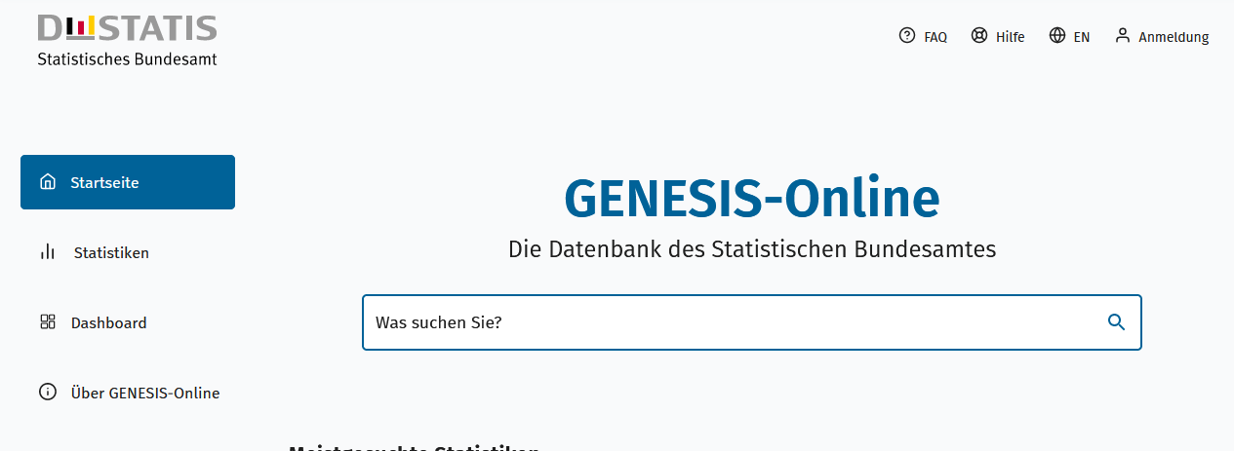
Geben Sie den Code
(z. B. 73441-0001 für die Alkoholsteuerstatistik) in das Suchfenster der Datenbank GENESIS-Online ein.
Code | Inhalt | Zeitraum
73441-0001 | Brennereien, Verbrauch von Alkohol: Deutschland, Jahre | Jährlich ab 1991
Hinweis:
Die unterschiedlichen EVAS-Nummern für die Verbrauchsteuerstatistiken beruhen lediglich auf unterschiedlichen
Zuordnungen. Die EVAS-Nummern der Verbrauchsteuerstatistiken in den Tabellen der Statistischen Berichte
entsprechen dem aktuellen EVAS-Katalog. Die EVAS-Nummern bzw. die Codes in der GENESIS-Online
Datenbank entsprechen einer früheren Version des EVAS-Katalogs.
Ende der Übersicht der GENESIS-Online-Tabellen.

